Häst
Det finns en siffra någonstans i den här fliken - men hur får man fram den?

En handfull röda hallon
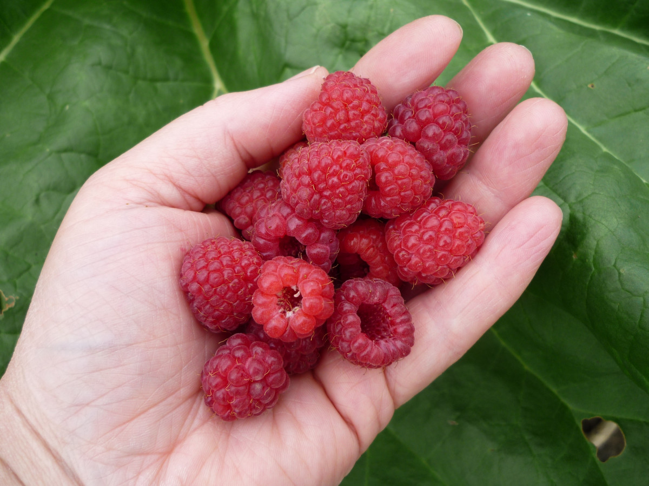
 |  | 4040

8080

 | 6060

